プレイヤー
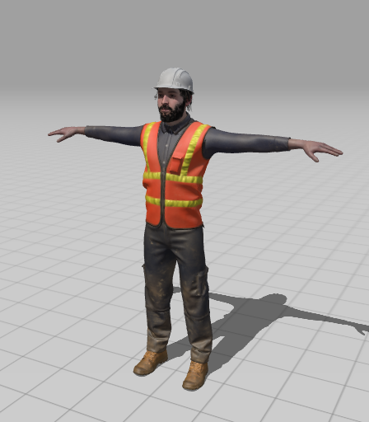
素材 | mixamo

操作方法
左右移動 | ←A | D→
ジャンプ | W
スライディング | S |  | アクション成功でスピードアップ
攻撃 | スペースキー

